상품제안서
파스텔라 PS2 16K 자동 곡자형 장우산 | 상품코드: S07968

 |  |  |  |  |  |  | 02-713-8555 | www.synergygift.co.kr
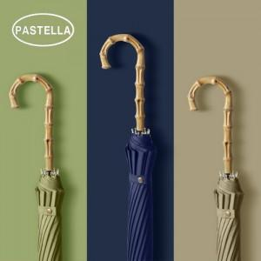 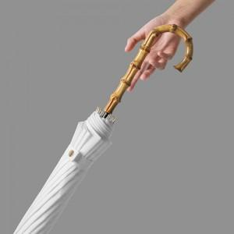

【상세/제작정보】

【인쇄/포장옵션】 | [손잡이] 손잡이실크, [손잡이] 손잡이컬러, [원단] 원단실크1도, [원단] 원단컬러 / 종이케이스

【공급단가】 | 수량 | 50~ | 100~ | 500~ | 1,000~ | 2,000~
*VAT별도 | 단가 | 13,500원 | 13,000원 | 12,500원 | 12,000원 | 11,700원

【상품 URL】 | https://www.synergygift.co.kr:443/src/goods_detail.php?gdno=16018

